01_Screen Layout
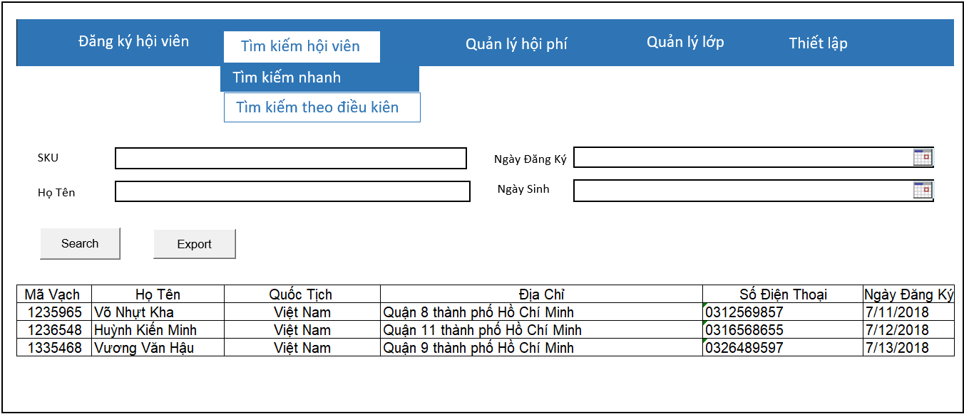
Picture item definition book
system-name
Aidiko dojo's Member Management
AKD
Screen ID
Conditional Search
AKD004
Form number
screen name

02_Item definition
Picture item definition book
system-name
AKD004
Aidiko dojo's Member Management
AKD
Screen ID
Conditional Search
Form number
screen name
No | Japanese name (item name) | project name | Symbol name | Attributes | Number of digits | accuracy | Type | required | Code ID | initial value | Region | I/O/IO | Description
1 | SKU | SKU | txtSKU |  | 20 | - | text | O | - | Blank | H | I | －
2 | NgayDangKy | NgayDangKy | dtNgayDangKy |  | - | - | datetime | O | － | Blank | H | I | －
3 | HoTen | HoTen | txtHoTen |  | 50 | - | text | O | － | Blank | H | I | －
4 | NgaySinh | NgaySinh | dtNgaySinh |  | - | - | datetime | O | - | Blank | H | I | -
5 | SKU | SKU | lblMaVach |  | - | - | label | O | － | - | L | O | －
6 | HoTen | HoTen | lblHoTen |  | - | - | label | O | － | - | L | O | －
7 | QuocTich | QuocTich | lblQuocTich |  | - | - | label | O | － | - | L | O | －
8 | DiaChi | DiaChi | lblDiaChi |  | - | - | label | O | － | - | L | O | －
9 | SoDienThoai | SoDienThoai | lblSoDienThoai |  | - | - | label | O | － | - | L | O | －
10 | NgayDangKy | NgayDangKy | lblNgayDangKy |  | - | - | label | O | － | - | L | O | －
11 | Search | Search | btnSearch |  | - | － | button | - | － | - | F | - | －
12 | Export | Export | btnExport |  | - | － | button | - | － | - | F | - | －

04_Check Conditional_Monadic
Form number
screen name
Conditional Search
AKD
Picture item definition book
system-name
Screen ID
Aidiko dojo's Member Management
AKD004
 |  |  |  | Attributes |  |  |  |  |  | Number of digits |  | Processing on error
Ｎｏ | Item name | Symbol item name | required | Half size | Half-width digital sign has | Half size alphanumeric characters | Double-byte character | full-width Kana | mail address | minimum value | Maximum value | Output destination | Variable item | Explanation of processing
1 | SKU | txtSKU | O |  |  |  | － |  | － | － | 20 | - | SKU | －
2 | NgayDangKy | dtNgayDangKy | O |  |  |  | － |  | － | － | － | - NgayDangKy phải lớn hơn hoặc bằng với ngày hiện tại | NgayDangKy | －
3 | HoTen | txtHoTen | O |  |  |  | － |  | － | － | 50 | - HoTen quá dài không quá 50 ký tự | HoTen | －
4 | NgaySinh | dtNgaySinh | O |  |  |  | － |  | － | － | － | NgaySinh không lớn hơn ngày hiện tại | NgaySinh | －
5 | SKU | SKU | O |  |  |  | － |  | － | － | 20 | － | － | －
6 | HoTen | HoTen | O |  |  |  | － |  | － | － | 50 | － | － | －
7 | QuocTich | QuocTich | O |  |  |  | － |  | － | － | 50 | － | － | －
8 | DiaChi | DiaChi | O |  |  |  | － |  | － | － | 100 | － | － | －
9 | SoDienThoai | SoDienThoai | O |  |  |  | － |  | － | － | 50 | － | － | －
10 | NgayDangKy | NgayDangKy | O |  |  |  | － |  | － | － | － | － | － | －

05_Check Conditional
Picture item definition book
system-name
Aidiko dojo's Member Management
Screen ID
Conditional Search
AKD004
Form number
screen name
AKD

 |  |  |  | Processing on error
Ｎｏ | Item name | Symbol item name | Check conditions | Output destination | Message ID | Variable item | Explanation of processing
1 | NgaySinh | NgaySinh | NgaySinh phải nhỏ hơn NgayDangKy | dialog | - | Parameters: - {0}: NgaySinh - {1}: NgayDangKy | -
2 | NgayDangKy | NgayDangKy

06_Mapping Class, Action
Screen item definition
system-name
Aidiko dojo's Member Management
AKD
Screen ID
Conditional Search
AKD004
Form number
screen name

Ｎｏ | Action | DAO | BLO | VIEW
1 | Tìm kiếm hội viên | Student,Provide_Dai_Dan,Dai_Dan DbConnect.cs | SearchMember.cs | SearchCondition.xaml

